缺陷描述
缺陷描述
跟踪记录 |  | 实际完成时间 |  | 复审时间
 |  | 开发组负责人签字 |  | 复查人签字
 |  | 复查意见
缺陷1
缺陷描述 | 缺陷截图 |  | 缺陷说明 |  | 缺陷已完成截图
 | 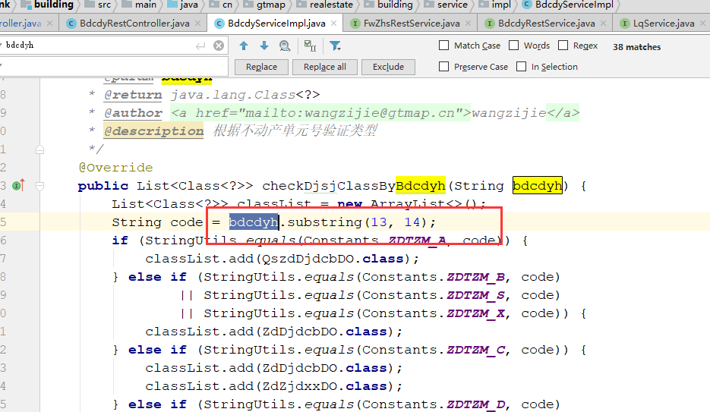 |  | bdcdyh需要判空和判断长度是否满足截取长度 |  | 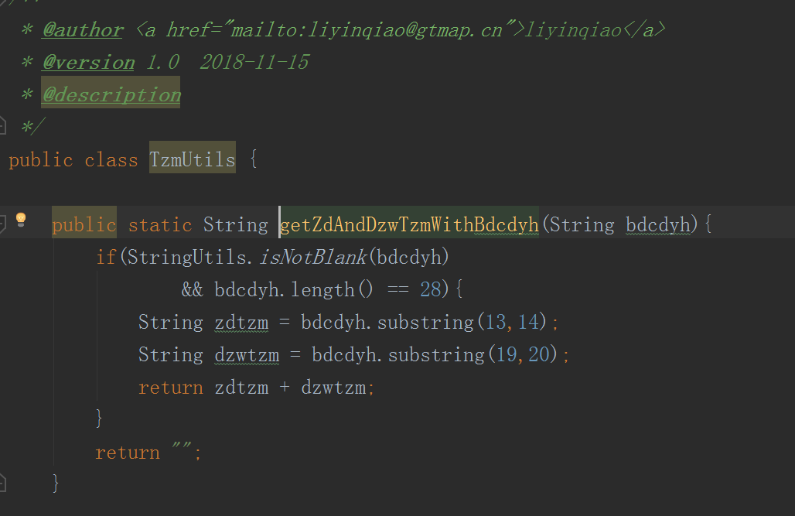
反馈记录 |  |  | 计划完成时间 |  | 缺陷类型
 |  |  | 原因说明
 |  |  | 原因说明
缺陷2
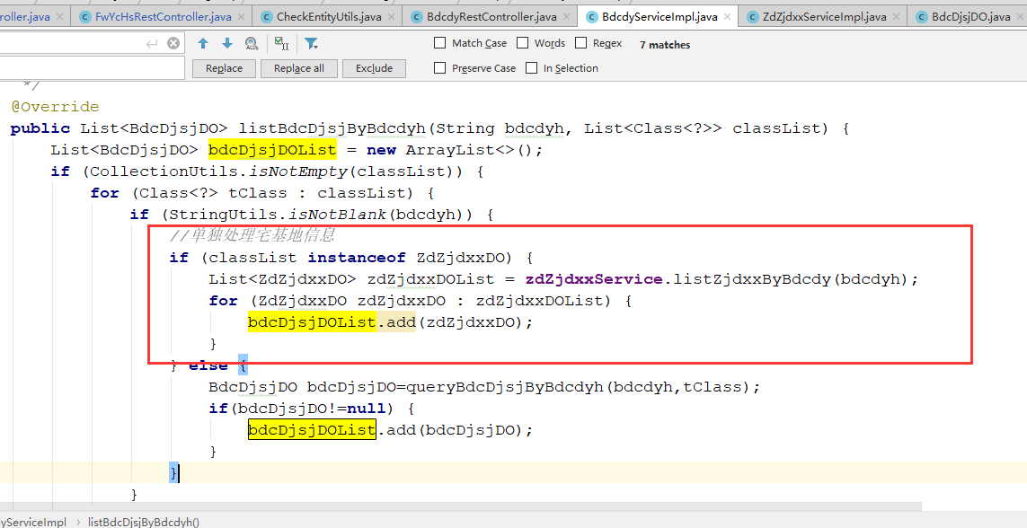 缺陷描述 | 缺陷截图 |  | 缺陷说明 |  | 缺陷已完成截图
 | 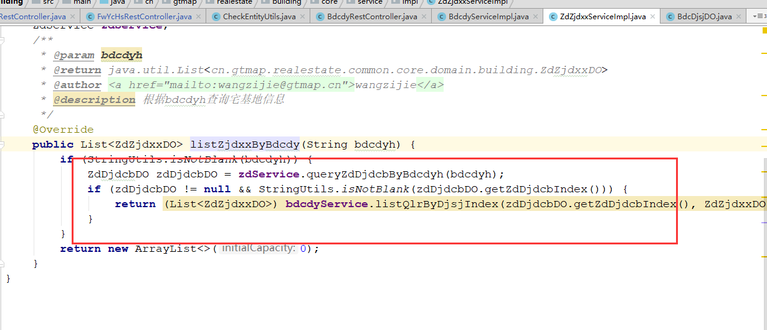 |  | 如果宅基地信息需要依赖宗地表主键单独查询，可不上图循环体中处理，可以先查询宗地，循环完后，判断classlist是否有宅基地信息实体，如果有，使用循环查询后的结果主键查询宅基地信息，省去下图中使用BDCDYH查询宗地的操作。 |  | 方法结构修改
反馈记录 |  |  | 计划完成时间 |  | 缺陷类型
 |  |  | 原因说明
 |  |  | 原因说明
缺陷3
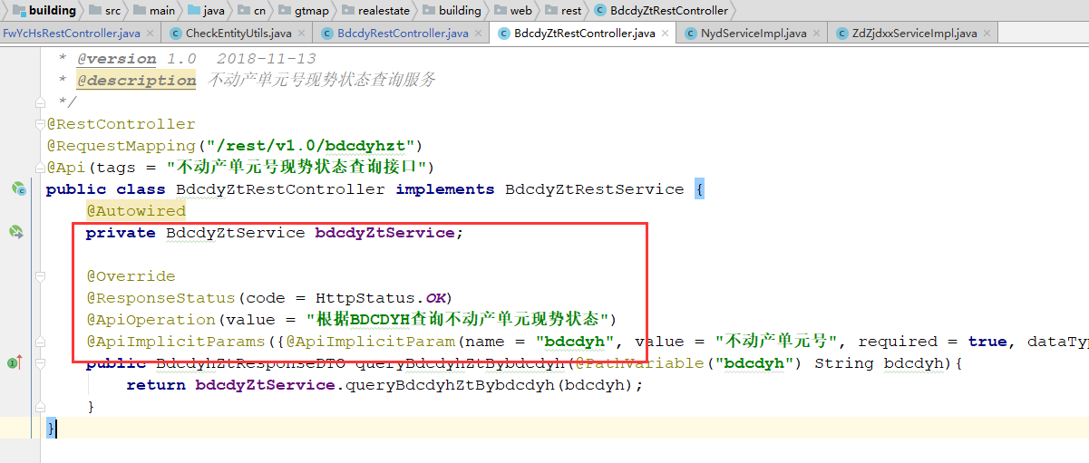
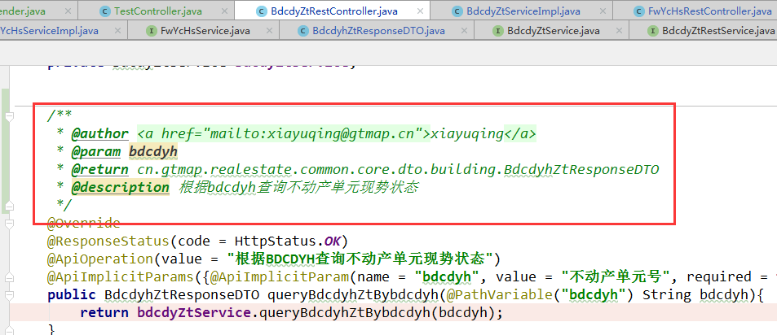
缺陷描述 | 缺陷截图 |  | 缺陷说明 |  | 缺陷已完成截图
 | 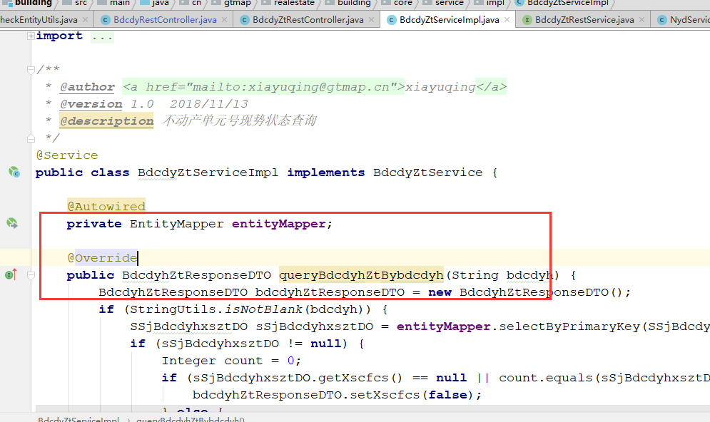 |  | 注释 |  | 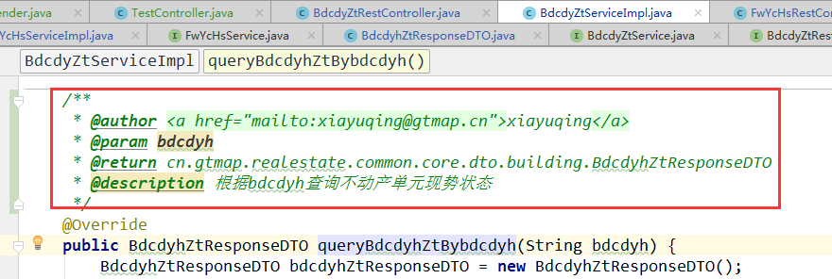
反馈记录 |  |  | 计划完成时间 |  | 缺陷类型
 |  |  | 原因说明
 |  |  | 原因说明
缺陷4
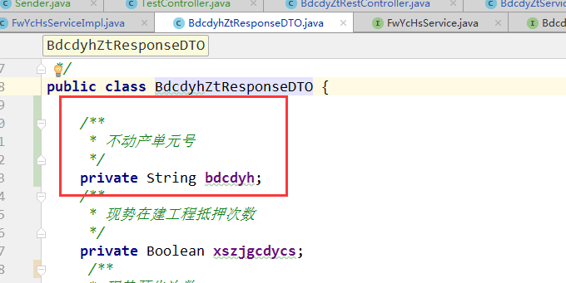
缺陷描述 | 缺陷截图 |  | 缺陷说明 |  | 缺陷已完成截图
 | 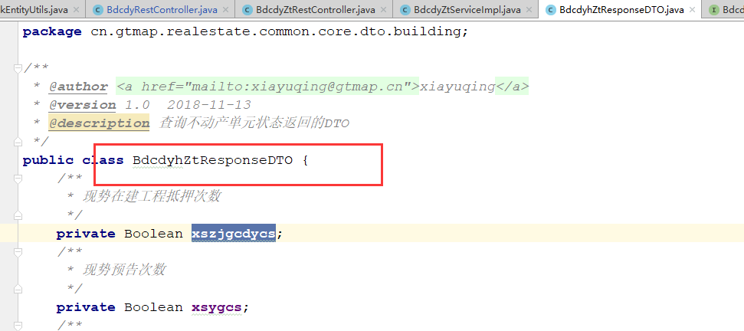 |  | DTO中应包含参数BDCDYH
反馈记录 |  |  | 计划完成时间 |  | 缺陷类型
 |  |  | 原因说明
 |  |  | 原因说明
缺陷5
缺陷描述 | 缺陷截图 |  | 缺陷说明 |  | 缺陷已完成截图
 | 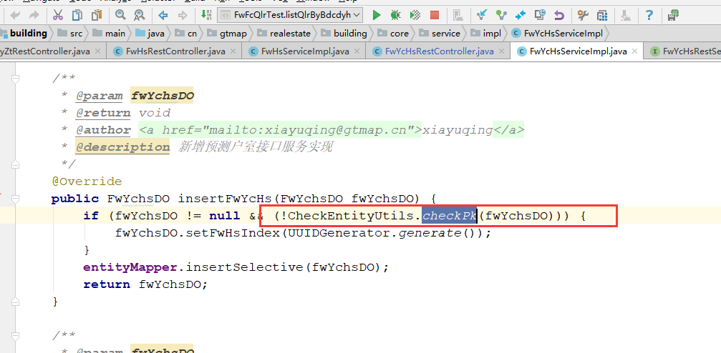 |  | 新增实体判断主键为空set随机数场景下，应直接判断get主键是否为空，省掉工具方法中的反射消耗。 |  | 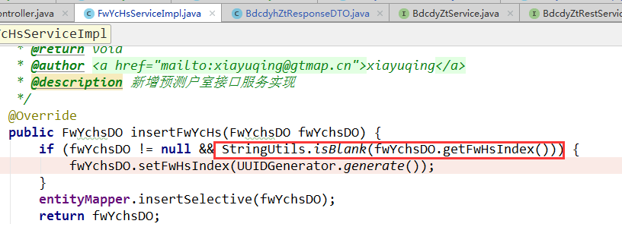
反馈记录 |  |  | 计划完成时间 |  | 缺陷类型
 |  |  | 原因说明
 |  |  | 原因说明
缺陷6
缺陷描述 | 缺陷截图 |  | 缺陷说明 |  | 缺陷已完成截图
 | 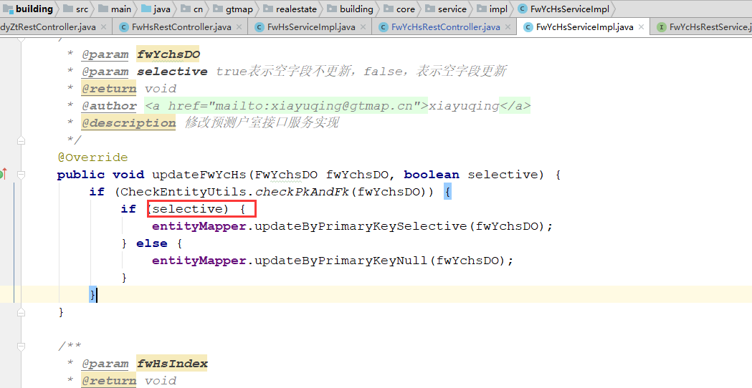 |  | 多数情况下，更新时应为不更新null的更新，即selective为true的更新，所以这个参数应该默认true，建议改名，改为默认情况下不更新null |  | 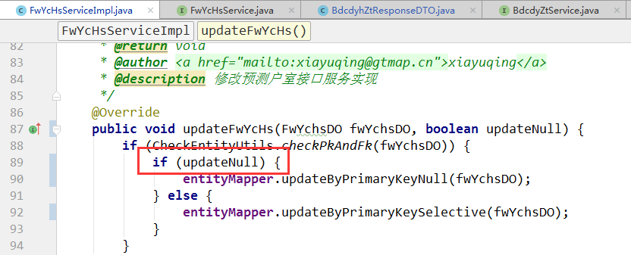
反馈记录 |  |  | 计划完成时间 |  | 缺陷类型
 |  |  | 原因说明
 |  |  | 原因说明
缺陷7
缺陷描述 | 缺陷截图 |  | 缺陷说明 |  | 缺陷已完成截图
 | 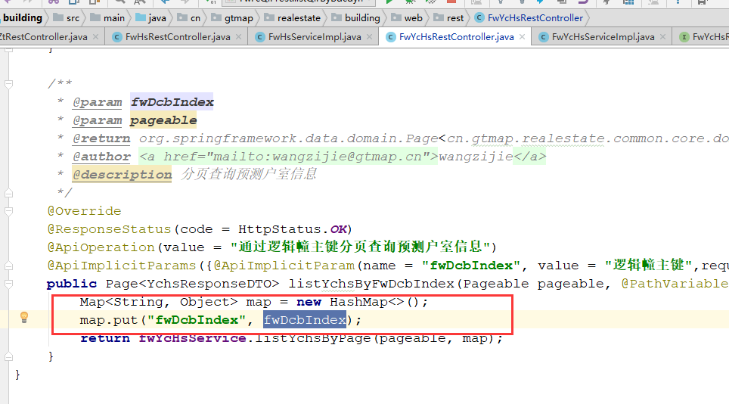 |  | 需要和PO确认，增加其他查询条件
反馈记录 |  |  | 计划完成时间 |  | 缺陷类型
 |  |  | 原因说明
 |  |  | 原因说明

